连接操作步骤建议
页数 | 产品介绍页内容内容 |  |  | 英文文案
 | 图片需求 | 图片参考 | 对应文案
首页 | 放置公司logo+中继器示意图 |  | 快速安装指南 | Quick Installation Guide
安装页内容 |  |  |  | The product description
1页 | 需体现路由器和中继器的关系 | 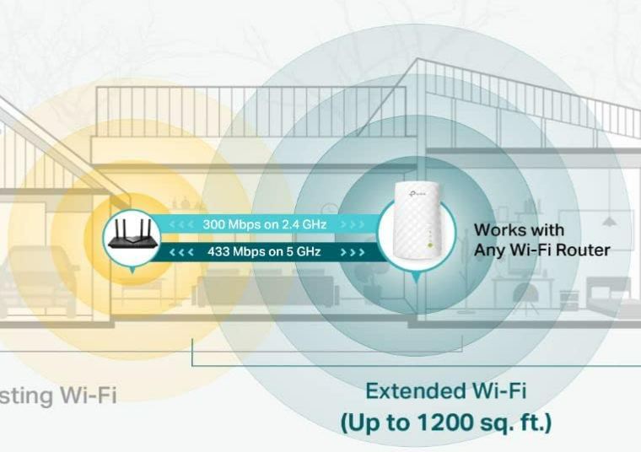 | 本设备作为无线局域网的扩充,可放大现有WiFi信号的覆盖面积; 设置简单,实用方便。（注意：所有 Wi-Fi 扩展器都无法增强原本的网速） | This device extends your WLAN, expanding the coverage of your existing WiFi signal. It’s easy to set up and convenient to use. (Note: Wi-Fi extenders cannot improve your original network speed.)
 | 产品外观介绍（需要增加编号标识） | 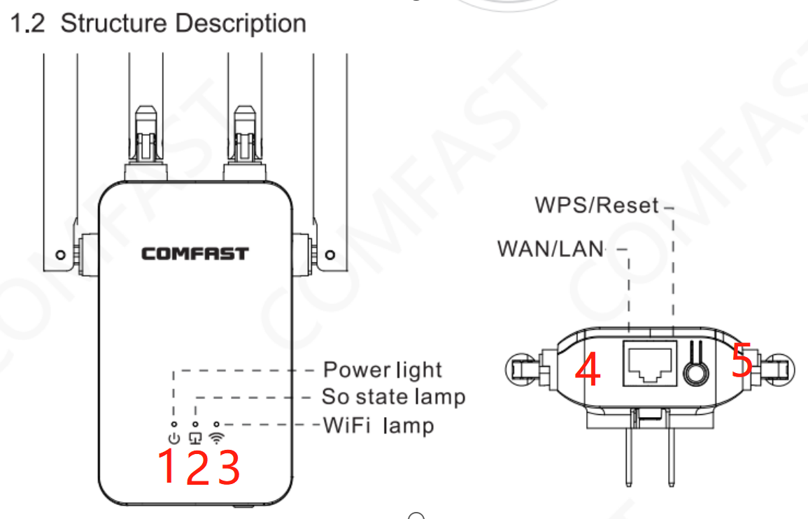 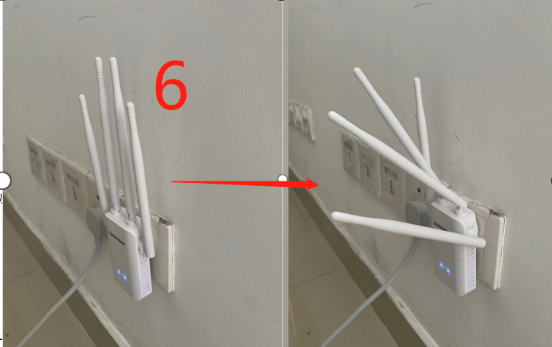 | 1.电源指示灯 2.网口状态灯 3.WIFI状态灯 4.WAN/LAN接口 5.WPS/RESET按钮：短按3秒为WPS一键中继自动配对;长按10秒以上为Reset恢复出厂设置。成功后中间的信号灯会闪烁 6.天线：四根天线摆放不同角度可增加信号覆盖范围 | 1.Power light 2.Network signal light 3.WiFi lamp 4.WPS/Reset 5.WAN/LAN:Press for 3 seconds for WPS one-click pairing; press and hold for more than 10 seconds to reset to factory settings. The network signal light will flash after a successful operation. 6.Antennas: Positioning the four antennas at different angles can increase the signal coverage.

安装页内容
2页 | 使用声明：请先将本产品插入路由器和 Wi-Fi 盲区中间位置。（距离路由器约XX英尺范围内）
 | 链接方式一 |  |  | Connection Method 1:
 | 图片需求 | 图片参考 | 对应文案
 | 路由器图片 建议做出有无路由器WPS店对比 |  | 1.请确认家中WIFI路由器是否含有WPS按钮（如没有请使用别的连接方式） | Please confirm whether your home WiFi router has a WPS button (if not, please use an alternative connection method).
 | 中继器和路由器连接图片 （均需要正面展示出WPS键） |  | 2.按住路由器WPS按扭3秒,在1分钟内再按住中继器WPS按钮3秒，等待约30秒后设备会自动完成信号连接,连接成功后WIFI灯会在熄灭一会后再亮起,扩展后的信 号会在WIFI名称后面增加-Plus后缀(如XXXXX-Plus) | Hold the router’s WPS button for 3 seconds. Within 1 minute, press and hold the extender’s WPS button for 3 seconds. Wait about 30 seconds for the devices to connect automatically. After a successful connection, the WiFi light will briefly turn off and then back on. The extended signal will have a "-Plus" suffix added to the WiFi name ( XXXXX-Plus).
 | 链接方式二 |  |  | Connection Method 2
 | 图片需求 | 图片参考 | 对应文案
3页 （如太拥挤分成两页） | wifi页面 需要增加颜色框—提示WIFI名称 |  | 设备通电后,使用手机连接上本设备的网络（名称为COMFAST_XXXXXX）。 | After powering on the device, connect your phone to the network with the name COMFAST_XXXXXX.
 | 设置界面（可添加浏览器图标） | 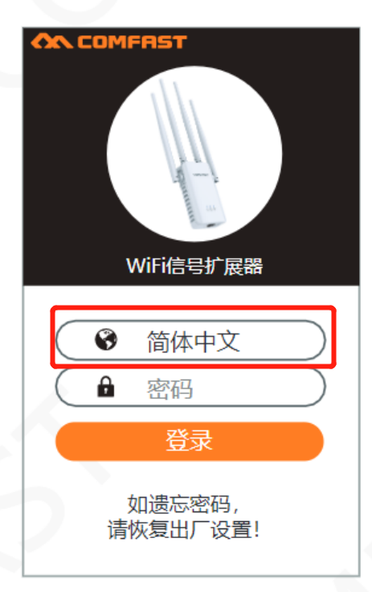 | 1.打开浏览器，手机将会自动跳转到产品配置页面，如无跳转请在网址栏输入192.168.10.1进入设置 2.默认密码为“admin”，您可以在设置中修改此密码，如您忘记密码可恢复出厂设置 2.选择“语言”，点击“登录 | 1.Open a browser. Your phone should automatically redirect to the product setup page. If not, enter 192.168.10.1 in the address bar to access the settings. 2.The default password is "admin", and you can go to the settings to change it. 3.Select "Language" and click "Login."
4页 | 连接界面 |  | 1.选择需要扩展的WIFI信号,(未收到点击重新扫描) 2.设置新的热点名称，输入原有WIFI密码，如需要为此热点设置新的密码，请勾选框后进行修改，完成后点击“连接” | 1.Select the WiFi signal you want to extend. （If it’s not found, click "Rescan."） 2.Set a new hotspot name and enter the original WiFi password. If you want to set a new password for this hotspot, check the box and make the changes. Click "Connect" when done.
5页 | 连接完成界面、连接WIFI界面 |  | 设置完成后，请等待WIFI状态灯亮起的60秒后，进入手机设置界面重新连接WIFI即可上网使用 | After setup is complete, wait for the WiFi status light to turn on for 60 seconds. Then, go to your phone's settings and reconnect to the WiFi to start using it.
 | 备注网线使用方式 |  |  | How to use network cable
 | 中继器与各个设备连接图档 |  | 扩展器可用作无线适配器，将任何仅支持以太网的设备（如蓝光播放器、游戏机、DVR 或智能电视）连接到您的 Wi-Fi 网络。 首先，使用连接方式一和连接方式二将中继器连接到您的路由器，然后通过以太网电缆将仅支持以太网的设备连接到扩展器。 | The extender can act as a wireless adapter to connect Ethernet-only devices (like Blu-ray players, game consoles, DVRs, or smart TVs) to your Wi-Fi network. First, connect the extender to your router using the two connection methods. Then, connect the Ethernet device to the extender with an Ethernet cable.
 | 产品介绍页内容内容 |  |  | Frequently Asked Questions
6页 | 常见问题： 1.Q：WIFI扩展后无法上网或者网速较差 A：请按照以下方法逐一尝试 ①重新拔插上级路由器 ②检查中继时wifi信息是否填写正确：中继时wifi密码要填写上级路由器的wifi密码且密码无特殊符号 ③调整无线路由器与中继器之间的距离(建议放在家里路由器和需要加强信号的中间位置) 2.Q：配置完成后如何修改配置信息 A：使用路由模式下，机器通电后，手机连comfast的信号，然后打开浏览器，输入192.168.10.1,登陆后台在无线设置那可以修改SSID(wifi名称和密码) B：长按WPS/RESET按钮恢复出厂设置后，根据方法一、方法二重新连接设置网络 |  |  | Q: Unable to connect to the internet or experiencing slow speeds after WiFi extension A: Please try the following steps one by one: ①Unplug and replug the main router. ②Check if the WiFi information entered during the extension setup is correct: Ensure the WiFi password is entered correctly and that it does not contain special characters. ③Adjust the distance between the wireless router and the extender (it is recommended to place it halfway between the router and the area where the signal needs to be strengthened). 2.Q: How to modify configuration information after setup A: Please try the following steps one by one: ①In router mode, after powering on the device, connect your phone to the Comfast signal, then open a browser and enter 192.168.10.1. Log in to the admin page and modify the SSID (WiFi name and password) in the wireless settings. ②Press and hold the WPS/RESET button to restore factory settings, then follow the steps in Method 1 and Method 2 to reconnect and set up the network.
 | 警示内容 |  |  | Warning
7页 | 1. 雷雨天气请将设备拔下,以免遭雷击破坏。 2.远离热源,保持通风。 3.在存储、运输和运行环境中,请注意防水。 |  |  | Unplug the device during thunderstorms to prevent lightning damage. Keep it away from heat and ensure good ventilation. Protect the device from water during storage, transport, and use.

合作服务商列表
名称 | 来源 | 价格 | 时间 | 作品集
萌小萌 | 闲鱼 | 35/页 线稿20/幅 语言排版7/页 预估总价=528 | 2~3天
爱吃爆米花 | 闲鱼 | 240元（非手绘） 340元（手绘） 预估总价=340 | 1~2天 | 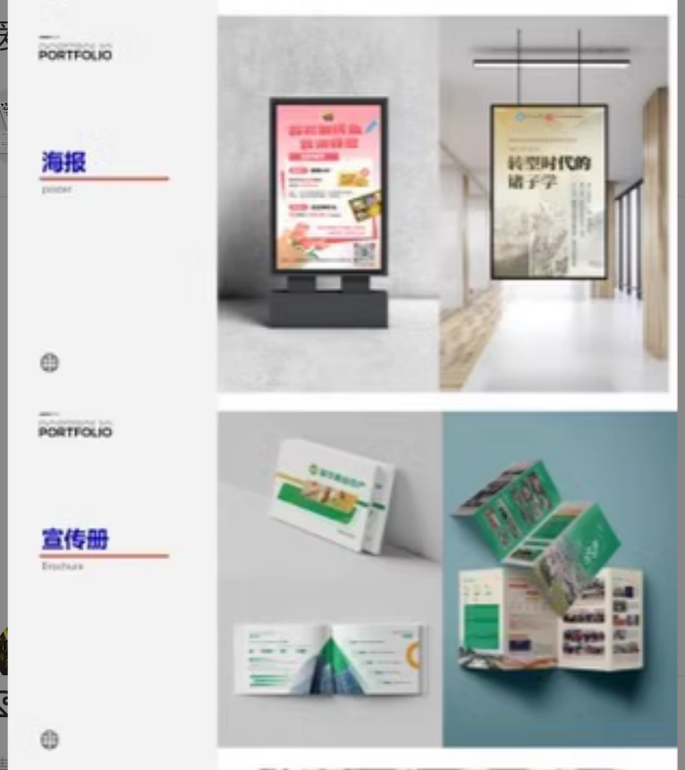
披萨脑袋 | 闲鱼 | 80/页（无更明确的报价）
京菱设计印务 | 淘宝 | 450元 多国语言排版加200元 一共650元 | 3-5个工作日 | 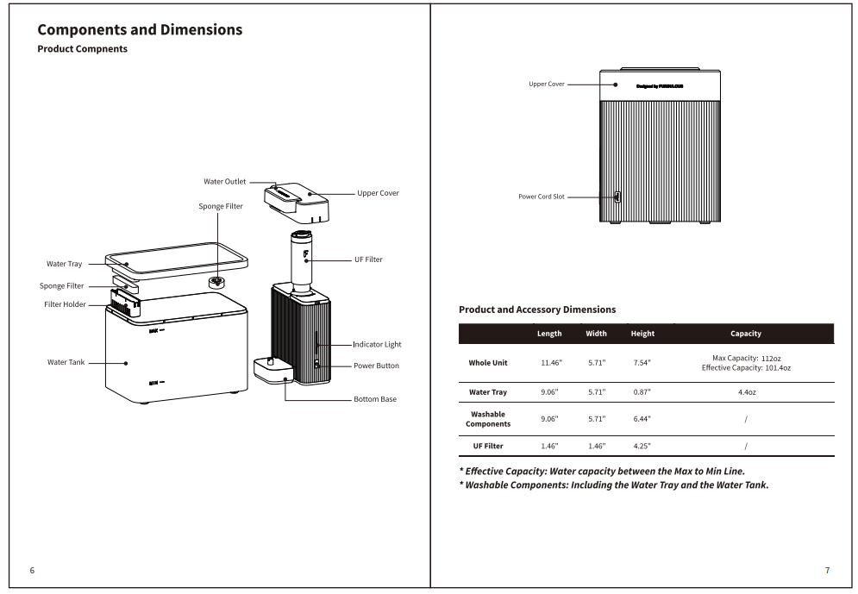 | 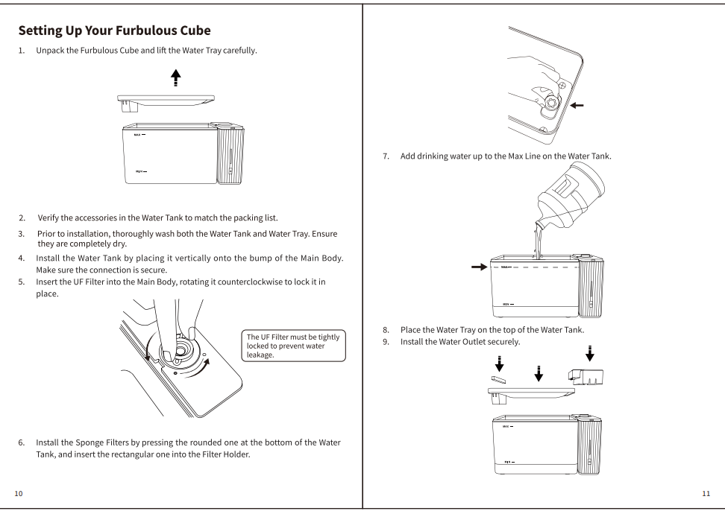
君师创意 | 淘宝 | 800元 | 2~3天 | 